Лист1
№ | Дата выявления | Владелец конструкции / Собственник обьекта недвижимого им-ва / Лицо, управомоченное собственниками | Район города | Адрес размещения | Тип конструкции | Содержание | Фото конструкции
1 | 2024-03-14 | ИП Кузнецов Владимир Александрович | Автозоводский | ул. Веденяпина, д. 4 | Настенная конструкция | БАЗА ЦВЕТОВ 24.РУ | 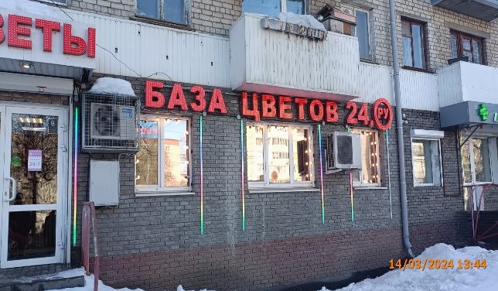
2 | 2024-03-14 | ИП Кузнецов Владимир Александрович | Автозоводский | ул. Веденяпина, д. 4 | Настенная конструкция | ЦВЕТЫ | 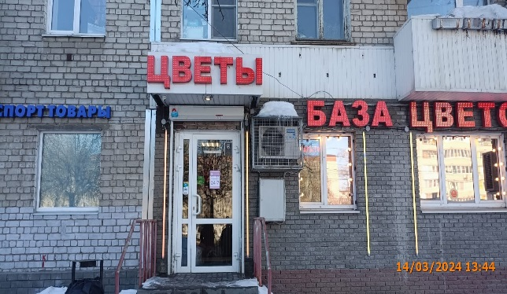
3 | 2024-03-14 | ИП Гоманков Вадим Юрьевич | Автозоводский | ул. Веденяпина, д. 14Б | Настенная конструкция | БАЗА ЦВЕТОВ 24 и открытая светодиодная полоса | 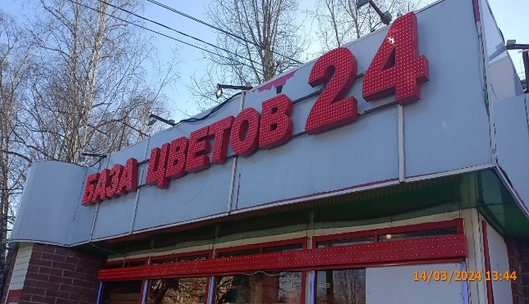
4 | 2024-03-14 | ИП Кунилова Светлана Анатольевна | Автозоводский | ул. Коломенская, д. 6 | Настенная конструкция | БАЗА ЦВЕТОВ 24 | 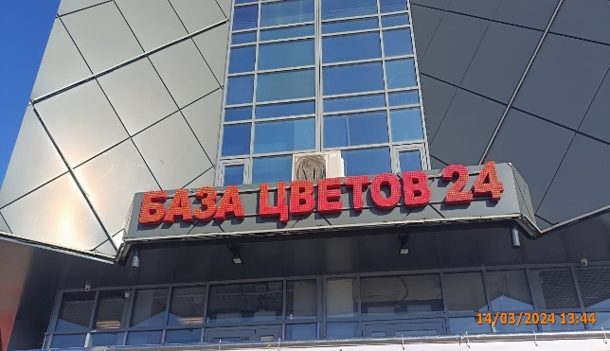
5 | 2024-03-14 | ИП Кунилова Светлана Анатольевна | Автозоводский | ул. Переходникова, д. 29 | Настенная конструкция | БАЗА ЦВЕТОВ 24 и открытая светодиодная полоса | 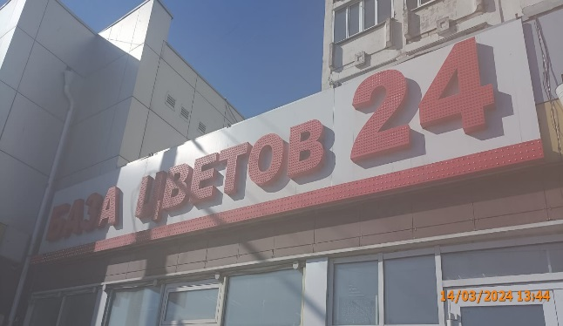
6 | 2024-03-14 | ИП Мочалина Гульфрус Мутыгуловна | Автозоводский | ул. Плотникова, д. 4 | Настенная конструкция | БАЗА ЦВЕТОВ 24 и открытая светодиодная полоса | 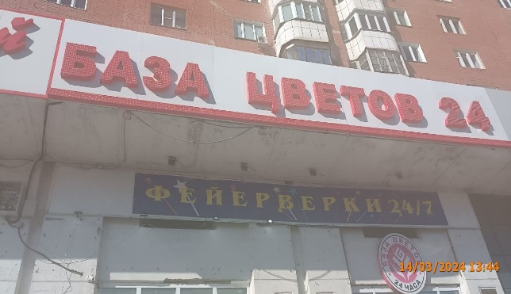
7 | 2024-03-14 | ИП Мочалина Гульфрус Мутыгуловна | Автозоводский | ул. Плотникова, д. 4 | Не установленный Правилами тип | ФЕЙЕРВЕРКИ 24/7
8 | 2024-03-14 | ИП Мочалина Гульфрус Мутыгуловна | Автозоводский | ул. Плотникова, д. 4 | Не установленный Правилами тип | БАЗА ЦВЕТОВ 24 ЧАСА
9 | 2024-03-14 | ИП Белов Николай Александрович | Автозоводский | бул. Южный, д. 16 А | Не установленный Правилами тип | БАЗА ЦВЕТОВ 24.РУ временная конструкция и открытая светодиодная полоса | 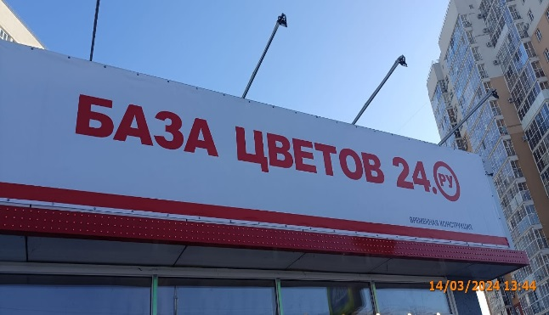
10 | 2024-03-14 | ИП Белов Николай Александрович | Автозоводский | бул. Южный, д. 16 А | Не установленный Правилами тип | БАЗА ЦВЕТОВ 24.РУ временная конструкция и открытая светодиодная полоса | 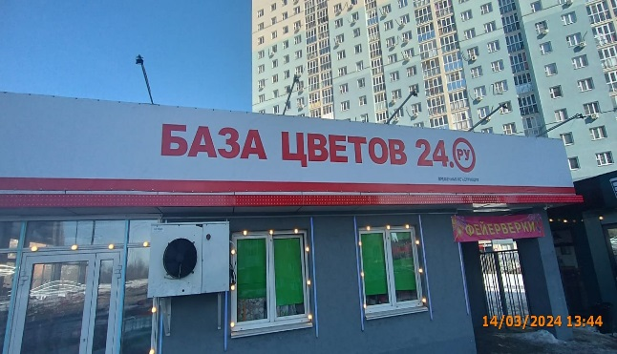
11 | 2024-03-14 | ИП Белов Николай Александрович | Автозоводский | бул. Южный, д. 16 А | Не установленный Правилами тип | ФЕЙЕРВЕРКИ
12
13
14
15
16
17
18
19
20
21
22
23
24
25
26
27
28
29
30
31
32
33
34
35
36
37
38
39
40
41
42
43
44
45
46
47
48
49
50
51
52
53
54
55
56
57
58
59
60
61
62
63
64
65
66
67
68
69
70
71
72
73
74
75
76
77
78
79
80
81
82
83

